ПР1
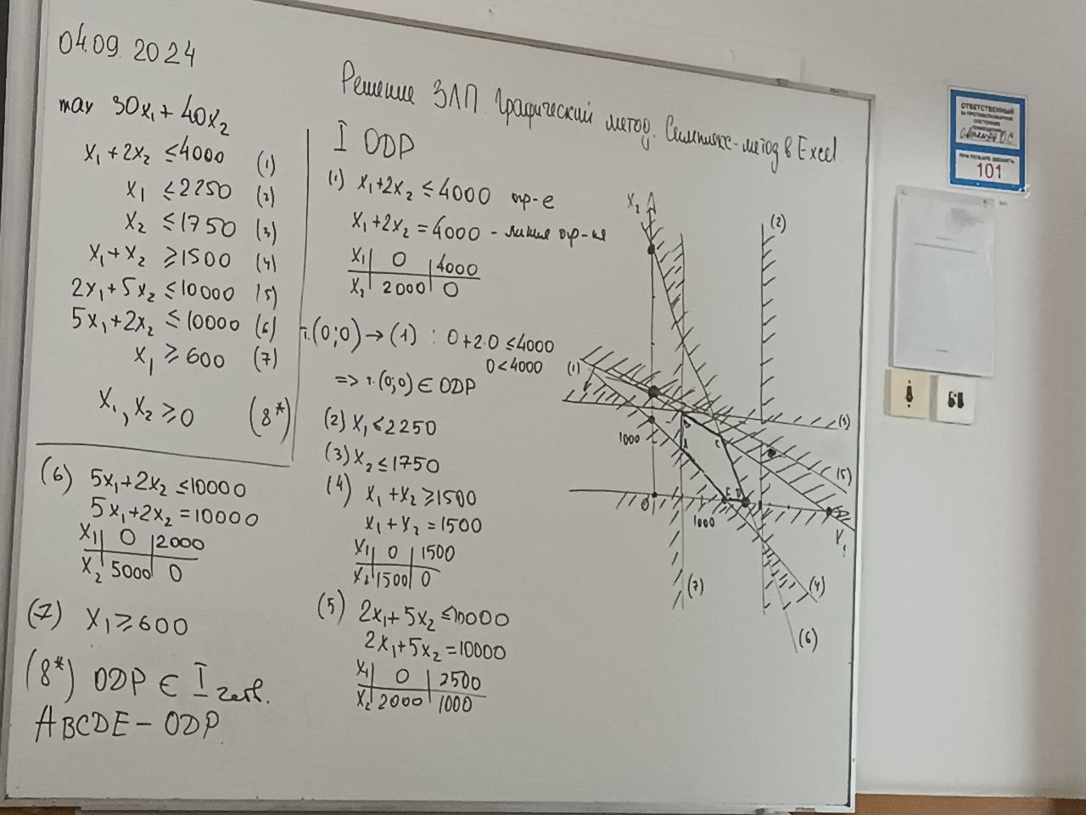
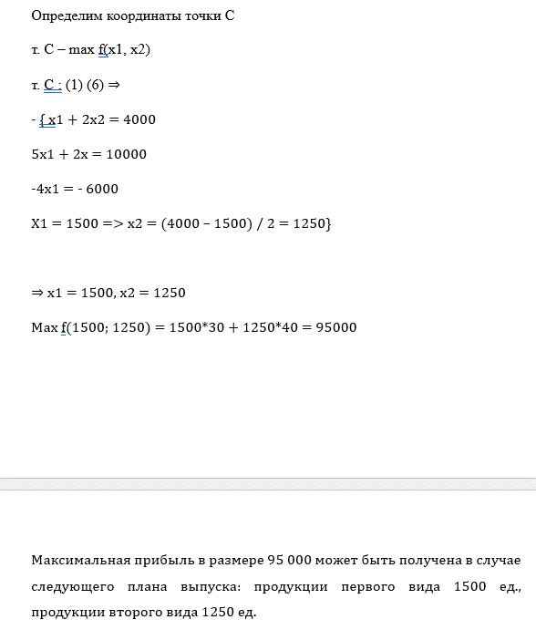
Решение ЗЛП
Типовое задание 1

Проверим решение графическим методом используя Excel:
Переменные
x1 | x2
1500 | 1250
Коэффициенты ЦФ |  | ЦФ
30 | 40 | 95000
Коэффициенты ограничений |  |  | * | Значения ограничений
1 | 2 | 4000 | <= | 4000
1 | 0 | 1500 | <= | 2250
0 | 1 | 1250 | <= | 1750
1 | 1 | 2750 | >= | 1500
2 | 5 | 9250 | <= | 10000
5 | 2 | 10000 | <= | 10000
1 | 0 | 1500 | >= | 600

Вывод: решение, полученное графическим методом верно.

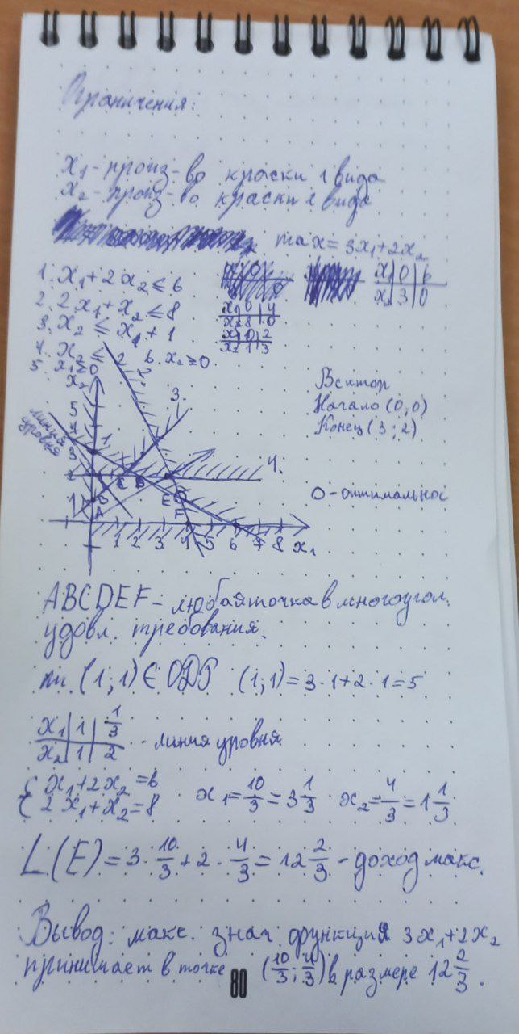
Типовое задание 2.
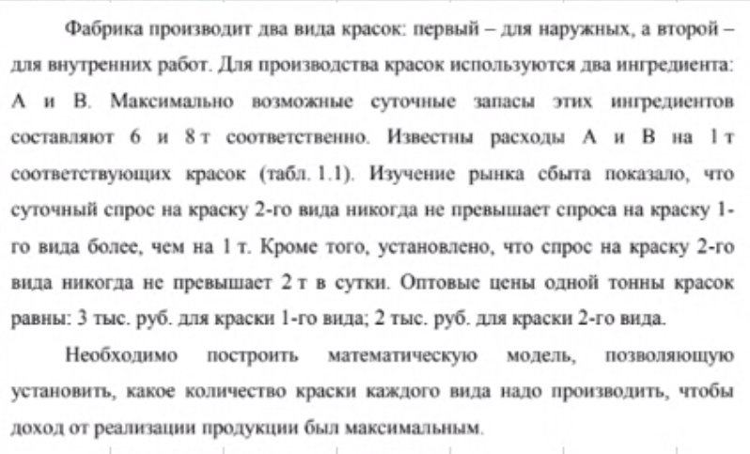

Проверим решение графическим методом используя Excel:
Переменные
x1 | x2
3.33 | 1.33
Коэффициенты ЦФ |  | ЦФ
3 | 2 | 12.666666667
Коэффициенты ограничений |  |  | Ограничения
1 | 2 | 6 | 6
2 | 1 | 8 | 8
0 | 1 | 1.3333333333 | 2
1 | 1 | 4.6666666667 | 1

Вывод: решение, полученное графическим методом верно.

Задание 3
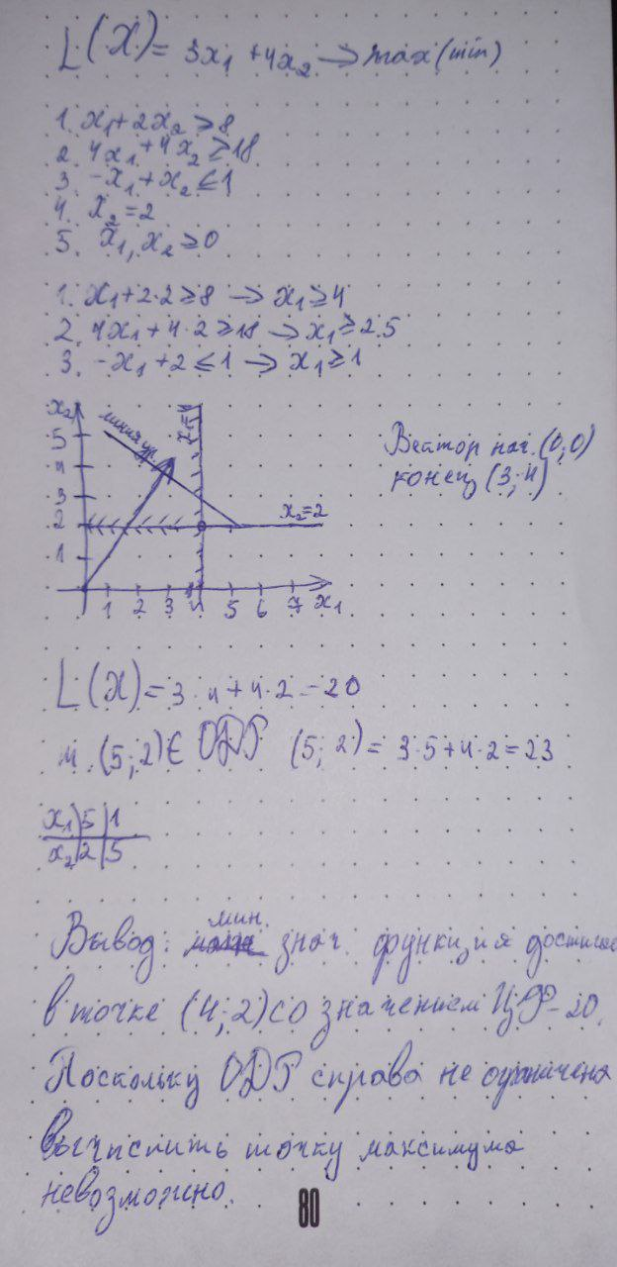

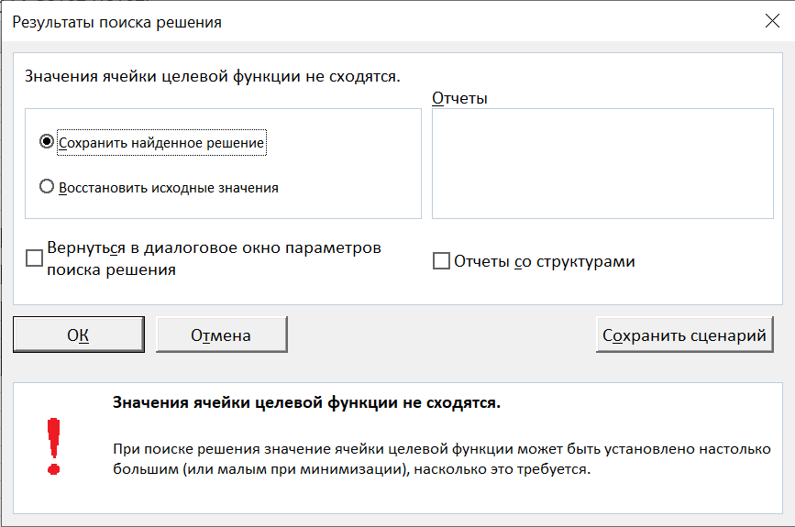
Проверим решение графическим методом используя Excel:
Переменные |  |  |  |  | Переменные
x1 | x2 |  |  |  | x1 | x2
4 | 2 |  |  |  | 4 | 2
Коэффициенты ЦФ |  | ЦФ |  |  | Коэффициенты ЦФ |  | ЦФ
3 | 4 | 20 |  |  | 3 | 4 | 20
Коэффициенты ограничений |  |  | Ограничения |  | Коэффициенты ограничений |  |  | Ограничения
1 | 2 | 8 | 8 |  | 1 | 2 | 8 | 8
4 | 4 | 24 | 18 |  | 4 | 4 | 24 | 18
-1 | 1 | -2 | 1 |  | -1 | 1 | -2 | 1
0 | 1 | 2 | 2 |  | 0 | 1 | 2 | 2

Вывод: решение, полученное графическим методом верно.

ПР2
Решение ТЗ
Вариант
Типовое задание 1. Метод СЗ угла |  |  |  |  |  |  |  |  |  |  |  |  | Пусть xij - V перевозок от поставщика к потребителю.
 |  |  |  |  |  |  |  |  |  |  |  |  | min f(x)=c11*x11+x12*x12+...+cmn*xmn
Пост\Пол | B1 | B2 | B3 | B4 | Запасы |  |  |  |  |  |  |  | min f(x)=1*x11+1*x12+4*x13+2x14+3x21+2x22+2x23+7x24+5x31+3x32+5x33+x34
A1 | 1 | 1 | 4 | 2 | 20
A2 | 3 | 2 | 2 | 7 | 30
A3 | 5 | 3 | 5 | 1 | 40
Потребл. | 10 | 15 | 25 | 50

Составим рассчетную таблицу

 |  | B1 |  | B2 |  | B3 |  | B4 |  | Осталось довезти | Запасы
 |  | 1 |  | 1 |  | 4 |  | 2
A1 | 10 |  | 10 |  | 0 |  | 0 |  |  | 0 | 20
 |  | 3 |  | 2 |  | 2 |  | 7
A2 | 0 |  | 5 |  | 25 |  | 0 |  |  | 0 | 30
 |  | 5 |  | 3 |  | 5 |  | 1
A3 | 0 |  | 0 |  | 0 |  | 40 |  |  | 0 | 40
 |  |  |  |  |  |  |  |  |  | 0 | 90
 | 0 |  | 0 |  | 0 |  | -10 |  | -10 | 120 | 120
Потреб. | 10 |  | 15 |  | 25 |  | 50 |  | 100

 | 10 | 10 | 0 | 0
X | 0 | 5 | 25 | 0
 | 0 | 0 | 0 | 40

Вывод: | при соблюдении данного графика мы сможем предоставить максимальное количество груза между поставщиками за 120 единиц.

Типовое задание 2. Метод минимальной стоимости
Пост\Пол | B1 | B2 | B3 | B4 | Запасы
A1 | 1 | 1 | 4 | 2 | 20
A2 | 3 | 2 | 2 | 7 | 30
A3 | 5 | 3 | 5 | 1 | 40
Потребл. | 10 | 15 | 25 | 50

Составим рассчетную таблицу

 |  | B1 |  | B2 |  | B3 |  | B4 |  | Осталось довезти | Запасы
 |  | 1 |  | 1 |  | 4 |  | 2
A1 | 10 |  | 10 |  | 0 |  | 0 |  |  | 0 | 20
 |  | 3 |  | 2 |  | 2 |  | 7
A2 | 0 |  | 5 |  | 25 |  | 0 |  |  | 0 | 30
 |  | 5 |  | 3 |  | 5 |  | 1
A3 | 0 |  | 0 |  | 0 |  | 40 |  |  | 0 | 40
 |  |  |  |  |  |  |  |  |  | 0 | 90
 | 0 |  | 0 |  | 0 |  | -10 |  | -10 | 120 | 120
Потреб. | 10 |  | 15 |  | 25 |  | 50 |  | 100

 | 10 | 10 | 0 | 0
X | 0 | 5 | 25 | 0
 | 0 | 0 | 0 | 40

Вывод: | При предоставлении первому покупателю 10ти единиц товара от первого поставщика, второму покупателю 10ти единиц от первого и 5 от второго, третьему покупателю 25 от второго поставщика, и 40 единиц товара четвертому покупателю от третьего поставщика, что почти выполняет его потребности, выходит минимальная цена в размере 120 единиц.

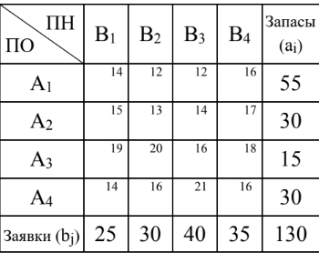
Типовое задание 3.

 |  |  |  |  |  |  |  |  |  |  |  | min f(x) = 14x11+12x12+12x13+16x14+15x21+13x22+14x23+17x24+19x31+20x32+16x33+18x34+14x41+16x42+21x43+16x44 x11+x12+x13+x14=55 x21+x22+x23+x24=30 x31+x32+x33+x34=15 x41+x42+x43+x44=30 xij>=0; i=1,4; j=1,4; x11+x21+x31+x41=25 x12+x22+x32+x42=30 x13+x23+x33+x43=40 x14+x24+x34+x44=35 xij>=0; i=1,4; j=1,4

Пост\Пол | B1 | B2 | B3 | B4 | Запасы
A1 | 14 | 12 | 12 | 16 | 55
A2 | 15 | 13 | 14 | 17 | 30
A3 | 19 | 20 | 16 | 18 | 15
A4 | 14 | 16 | 21 | 16 | 30
Потребл. | 25 | 30 | 40 | 35

Составим рассчетную таблицу метод СЗУ |  |  |  |  |  |  |  |  |  |  |  |  |  | Составим рассчетную таблицу метод минимальной стоимости

 |  | B1 |  | B2 |  | B3 |  | B4 |  | Осталось довезти | Запасы |  |  |  |  | B1 |  | B2 |  | B3 |  | B4 |  | Осталось довезти | Запасы
 |  | 14 |  | 12 |  | 12 |  | 16 |  |  |  |  |  |  |  | 14 |  | 12 |  | 12 |  | 16
A1 | 25 |  | 30 |  | 0 |  | 0 |  |  | 0 | 55 |  |  | A1 | 0 |  | 30 |  | 25 |  | 0 |  |  | 0 | 55
 |  | 15 |  | 13 |  | 14 |  | 17 |  |  |  |  |  |  |  | 15 |  | 13 |  | 14 |  | 17
A2 | 0 |  | 0 |  | 30 |  | 0 |  |  | 0 | 30 |  |  | A2 | 0 |  | 0 |  | 15 |  | 15 |  |  | 0 | 30
 |  | 19 |  | 20 |  | 16 |  | 18 |  |  |  |  |  |  |  | 19 |  | 20 |  | 16 |  | 18
A3 | 0 |  | 0 |  | 10 |  | 5 |  |  | 0 | 15 |  |  | A3 | 0 |  | 0 |  | 0 |  | 15 |  |  | 0 | 15
 |  | 14 |  | 16 |  | 21 |  | 16 |  |  |  |  |  |  |  | 14 |  | 16 |  | 21 |  | 16
A4 | 0 |  | 0 |  | 0 |  | 30 |  |  | 0 | 30 |  |  | A4 | 25 |  | 0 |  | 0 |  | 5 |  |  | 0 | 30
 |  |  |  |  |  |  |  |  |  | 0 | 130 |  |  |  |  |  |  |  |  |  |  |  |  | 0 | 130
 | 0 |  | 0 |  | 0 |  | 0 |  | 0 | 1860 | 1860 |  |  |  | 0 |  | 0 |  | 0 |  | 0 |  | 0 | 1825 | 1825
Потреб. | 25 |  | 30 |  | 40 |  | 35 |  | 130 |  |  |  |  | Потреб. | 25 |  | 30 |  | 40 |  | 35 |  | 130

 | 25 | 30 | 0 | 0 |  |  |  |  |  |  |  |  |  |  | 0 | 30 | 25 | 0
X | 0 | 0 | 30 | 0 |  |  |  |  |  |  |  |  |  | X | 0 | 0 | 15 | 15
 | 0 | 0 | 10 | 5 |  |  |  |  |  |  |  |  |  |  | 0 | 0 | 0 | 15
 | 0 | 0 | 0 | 30 |  |  |  |  |  |  |  |  |  |  | 25 | 0 | 0 | 5

Вывод: | при полном закрытии потребностей 1 и 2 потребителей первым поставщиком, закрытии потребностей 3 потребителя товарами 2 и 3 поставщиков и закрытии потребностей 4 потребителя 3 и 4 поставщиками можно получить минимальную стоимость в 1860. |  |  |  |  |  |  |  |  |  |  |  |  |  |  | Вывод: | если 4 поставщик удовлетворит потребности 1 потребителя, 1 поставщик удовлетворит потребности 2 и частично 3 потребителей, 2 поставщик удовлетворит потребности 3 и частично 4 потребителей, а 3 и 4 поставщики удовлетворят потребности 4 потребителя, то получиться минимальная стоимость в 1825.

Задание 4
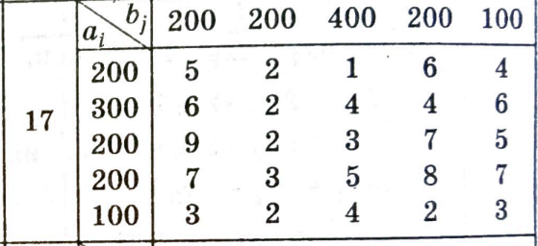

Пост\Пол | B1 | B2 | B3 | B4 | B5 | Запасы |  |  | min f(x) = 5x11+2x12+1x13+6x14+4x15+6x21+2x22+4x23+4x24+6x25+9x31+2x32+3x33+7x34+5x35+7x41+3x42+5x43+8x44+7x45+3x51+2x52+4x53+2x54+3x55 x11+x12+x13+x14+x15=200; x21+x22+x23+x24+x25=300; x31+x32+x33+x34+x35=200; x41+x42+x43+x44+x45=200; x51+x52+x53+x54+x55=100; x11+x21+x31+x41+x51<=200; x12+x22+x32+x42+x52<=200; x13+x23+x33+x43+x53<=400; x14+x24+x34+x44+x54<=200; x15+x25+x35+x45+x55<=100; xij>=0; i=1,5; j=1,5;
A1 | 5 | 2 | 1 | 6 | 4 | 200
A2 | 6 | 2 | 4 | 4 | 6 | 300
A3 | 9 | 2 | 3 | 7 | 5 | 200
A4 | 7 | 3 | 5 | 8 | 7 | 200
A5 | 3 | 2 | 4 | 2 | 3 | 100
Потребл. | 200 | 200 | 400 | 200 | 100

Составим рассчетную таблицу метод СЗУ |  |  |  |  |  |  |  |  |  |  |  |  |  |  | Составим рассчетную таблицу метод минимальной стоимости

 |  | B1 |  | B2 |  | B3 |  | B4 |  | B5 |  | Осталось довезти | Запасы |  |  |  | B1 |  | B2 |  | B3 |  | B4 |  | B5 |  | Осталось довезти | Запасы
 |  | 5 |  | 2 |  | 1 |  | 6 |  | 4 |  |  |  |  |  |  | 5 |  | 2 |  | 1 |  | 6 |  | 4
A1 | 200 |  | 0 |  | 0 |  | 0 |  | 0 |  |  | 0 | 200 |  | A1 | 0 |  | 0 |  | 200 |  | 0 |  | 0 |  |  | 0 | 200
 |  | 6 |  | 2 |  | 4 |  | 4 |  | 6 |  |  |  |  |  |  | 6 |  | 2 |  | 4 |  | 4 |  | 6
A2 | 0 |  | 200 |  | 100 |  | 0 |  | 0 |  |  | 0 | 300 |  | A2 | 200 |  | 0 |  | 0 |  | 100 |  | 0 |  |  | 0 | 300
 |  | 9 |  | 3 |  | 3 |  | 7 |  | 5 |  |  |  |  |  |  | 9 |  | 2 |  | 3 |  | 7 |  | 5
A3 | 0 |  | 0 |  | 200 |  | 0 |  | 0 |  |  | 0 | 200 |  | A3 | 0 |  | 0 |  | 200 |  | 0 |  | 0 |  |  | 0 | 200
 |  | 7 |  | 2 |  | 5 |  | 8 |  | 7 |  |  |  |  |  |  | 7 |  | 3 |  | 5 |  | 8 |  | 7
A4 | 0 |  | 0 |  | 100 |  | 100 |  | 0 |  |  | 0 | 200 |  | A4 | 0 |  | 200 |  | 0 |  | 0 |  | 0 |  |  | 0 | 200
 |  | 3 |  | 2 |  | 4 |  | 2 |  | 3 |  |  |  |  |  |  | 3 |  | 2 |  | 4 |  | 2 |  | 3
А5 | 0 |  | 0 |  | 0 |  | 100 |  | 0 |  |  | 0 | 100 |  | А5 | 0 |  | 0 |  | 0 |  | 100 |  | 0 |  |  | 0 | 100
 |  |  |  |  |  |  |  |  |  |  |  | 0 | 1000 |  |  |  |  |  |  |  |  |  |  |  |  |  | 0 | 1000
 | 0 |  | 0 |  | 0 |  | 0 |  | -100 |  | -100 | 3900 | 3900 |  |  | 0 |  | 0 |  | 0 |  | 0 |  | -100 |  | -100 | 3200 | 3200
Потреб. | 200 |  | 200 |  | 400 |  | 200 |  | 100 |  | 1000 |  |  |  | Потреб. | 200 |  | 200 |  | 400 |  | 200 |  | 100 |  | 1000

 | 200 | 0 | 0 | 0 | 0 |  |  |  |  |  |  |  |  |  |  | 0 | 0 | 200 | 0 | 0
X | 0 | 200 | 100 | 0 | 0 |  |  |  |  |  |  |  |  |  | X | 200 | 0 | 0 | 100 | 0
 | 0 | 0 | 200 | 0 | 0 |  |  |  |  |  |  |  |  |  |  | 0 | 0 | 200 | 0 | 0
 | 0 | 0 | 100 | 100 | 0 |  |  |  |  |  |  |  |  |  |  | 0 | 200 | 0 | 0 | 0
 | 0 | 0 | 0 | 100 | 0 |  |  |  |  |  |  |  |  |  |  | 0 | 0 | 0 | 100 | 0

Вывод: | при полном закрытии потребностей 1 потребителя первым поставщиком, закрытии потребностей 2 потребителя товарами 2 поставщиком, закрытии потребностей 3 потребителя 2, 3 и 4 поставщиками и закрытии потребностей 4 потребителя товарами четвертого и пятого поставщика можно удовлетворить большинство потребностей с ценой 3900. |  |  |  |  |  |  |  |  |  |  |  |  |  | Вывод: | при полном закрытии потребностей 1 потребителя вторым поставщиком, закрытии потребностей 2 потребителя товарами 4 поставщика, закрытии потребностей 3 потребителя 1 и 3 поставщиками и закрытии потребностей 4 потребителя товарами второго и пятого поставщика можно удовлетворить большинство потребностей с минимальной ценой 3000.

